Planilha1
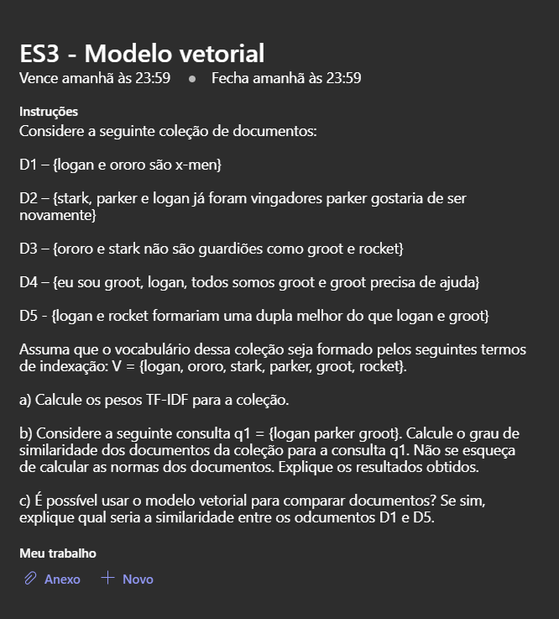
A) |  | D1 | D2 | D3 | D4 | D5
 | logan | 1 | 1 | 0 | 1 | 2
 | ororo | 1 | 0 | 1 | 0 | 0
 | stark | 0 | 1 | 1 | 0 | 0
 | parker | 0 | 2 | 0 | 0 | 0
 | groot | 0 | 0 | 1 | 3 | 1
 | rocket | 0 | 0 | 1 | 0 | 1
 | Tamanho | 2 | 4 | 4 | 4 | 4

 |  | TFi1 | TFi2 | TFi3 | TFi4 | TFi5 |  | IDF = log(N/ni) | d1 | d2 | d3 | d4 | d5
 |  | 1 | 1 | 0 | 1 | 2 |  | 0.32192809489 | 0.32192809489 | 0.32192809489 | 0 | 0.32192809489 | 0.64385618977
 |  | 1 | 0 | 1 | 0 | 0 |  | 1.3219280949 | 1.3219280949 | 0 | 1.3219280949 | 0 | 0
 |  | 0 | 1 | 1 | 0 | 0 |  | 1.3219280949 | 0 | 1.3219280949 | 1.3219280949 | 0 | 0
 |  | 0 | 2 | 0 | 0 | 0 |  | 2.3219280949 | 0 | 4.6438561898 | 0 | 0 | 0
 |  | 0 | 0 | 1 | 2.5849625007 | 1 |  | 0.73696559417 | 0 | 0 | 0.73696559417 | 1.9050284252 | 0.73696559417
 |  | 0 | 0 | 1 | 0 | 1 |  | 1.3219280949 | 0 | 0 | 1.3219280949 | 0 | 1.3219280949
 |  |  |  |  |  |  |  | Tamanho | 1.3605629667 | 4.8390631219 | 2.4053274104 | 1.9320380429 | 1.6447379634

B) | q1 = {logan parker groot} |  |  | Wi,q | 0.32192809489 | 0 | 0 | 2.3219280949 | 0.73696559417 | 0 | tamanho | 2.4572557993

 |  | Produto interno |  |  |  |  |  |  | Total | Score |  | ordenando
 |  | d1 | 0.10363769828 | 0 | 0 | 0 | 0 | 0 | 0.10363769828 | 0.0309990757 |  | d2 | 0.91552488305
 |  | d2 | 0.10363769828 | 0 | 0 | 10.782700156 | 0 | 0 | 10.886337854 | 0.91552488305 |  | d4 | 0.31755121493
 |  | d3 | 0 | 0 | 0 | 0 | 0.54311828698 | 0 | 0.54311828698 | 0.091890339649 |  | d5 | 0.18567014826
 |  | d4 | 0.10363769828 | 0 | 0 | 0 | 1.4039404053 | 0 | 1.5075781036 | 0.31755121493 |  | d3 | 0.091890339649
 |  | d5 | 0.20727539656 | 0 | 0 | 0 | 0.54311828698 | 0 | 0.75039368354 | 0.18567014826 |  | d1 | 0.0309990757

C) | Sim, é possivel utilizar o modelo vetorial para comparar documentos.

 | Produto interno |  |  |  |  |  |  | Tamanho
 | d1 | 0.32192809489 | 1.3219280949 | 0 | 0 | 0 | 0 | 1.3605629667
 | d5 | 0.64385618977 | 0 | 0 | 0 | 0.73696559417 | 1.3219280949 | 1.6447379634 | Score
 | Total | 0.20727539656 | 0 | 0 | 0 | 0 | 0 | 0.20727539656 | 0.25056812653

